Cadastros
Totalizadores de Cadastros Biométricos por CPF (Acumulado até dd/mm/aaaa hh:mm)
Origem | CPFs com somente Face | CPFs com somente Digitais | CPFs com Face e Digitais | Total de CPFs com biometria
Agência SICDF e Plataforma CAIXA | 111 | 222 | 333 | 666
Canais Digitais | 123 | 0 | 0 | 123
TSE | 987 | 654 | 321 | 1962
Salas de Autoatendimento | 0 | 951 | 0 | 951
Totais | 1221 | 1827 | 654 | 3702

Autenticações
Autenticações Biométricas em dd/mm/aaaa (*) Dados atualizados às hh:mm
Canal | Digitais |  | Face
 | Positivas | Negativas | Positivas | Negativas
Salas de Auto Atendimento | 68514 | 5678 | 87956 | 555
Unidades Lotéricas | 86846 | 9101 | 5641 | 456
Canais Digitais | 56646 | 0 | 54654 | 12345
Banco24Horas | 55419 | 1234 | 16514 | 0
Totais | 267425 | 16013 | 164765 | 13356

Dashboard
📊 DASHBOARD - CADASTROS E AUTENTICAÇÕES BIOMÉTRICAS
Atualizado em: 14/04/2026 15:05

📋 CADASTROS BIOMÉTRICOS - INDICADORES |  |  |  |  |  | 🔐 AUTENTICAÇÕES BIOMÉTRICAS - INDICADORES

Total de CPFs | 3,702 |  |  |  |  | Total Autenticações | 29,369

CPFs Face+Digital | 654 | CPFs somente Face | 1,221 | CPFs somente Digitais | 1,827 | Por Digitais | 16,013 | Por Face | 13,356

📊 Detalhamento por Origem |  |  |  |  |  | 📊 Detalhamento por Canal
Origem | Somente Face | Somente Digitais | Face e Digitais | Total |  | Canal | Digitais | Face | Total | % do Total
Agência SICDF e Plataforma CAIXA | 111 | 222 | 333 | 666 |  | Salas de Auto Atendimento | 5,678 | 555 | 6,233 | 21.2%
Canais Digitais | 123 | 0 | 0 | 123 |  | Unidades Lotéricas | 9,101 | 456 | 9,557 | 32.5%
TSE | 987 | 654 | 321 | 1,962 |  | Canais Digitais | 0 | 12,345 | 12,345 | 42.0%
Salas de Autoatendimento | 0 | 951 | 0 | 951 |  | Banco24Horas | 1,234 | 0 | 1,234 | 4.2%
TOTAIS | 1,221 | 1,827 | 654 | 3,702 |  | TOTAIS | 16,013 | 13,356 | 29,369 | 100.0%
Autenticações por Canal
Cadastros por Tipo de Biometria

Planilha1
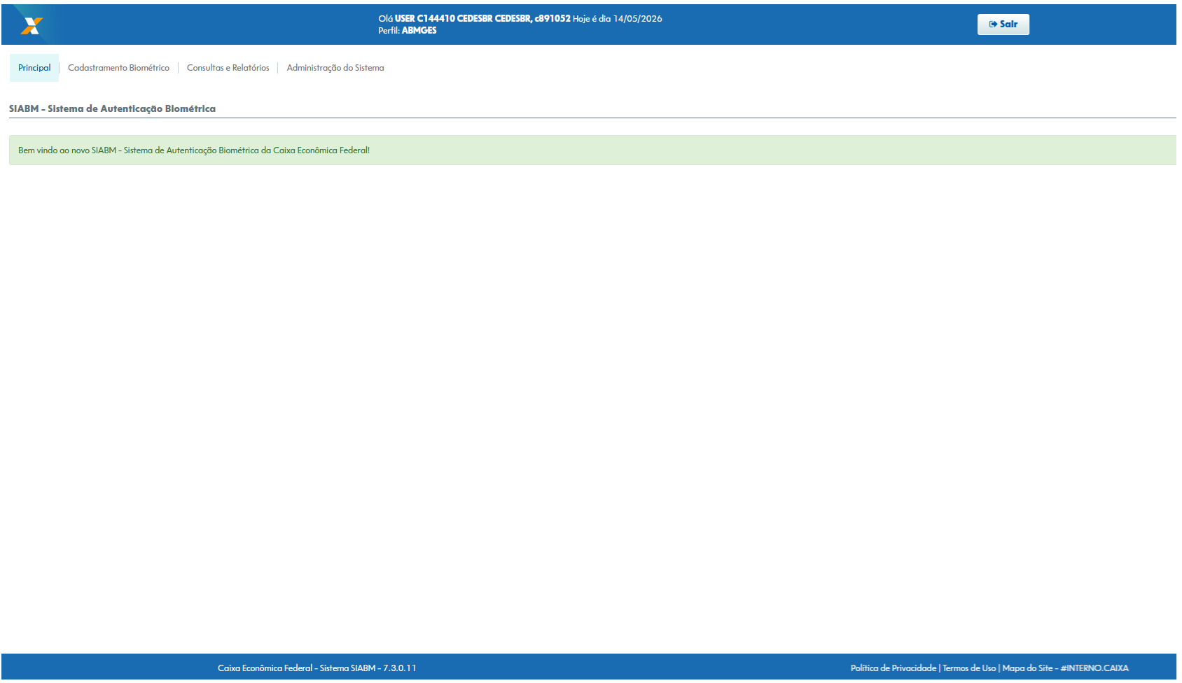

📊 DASHBOARD - CADASTROS E AUTENTICAÇÕES BIOMÉTRICAS

📋 CADASTROS BIOMÉTRICOS - INDICADORES
🔐 AUTENTICAÇÕES BIOMÉTRICAS - INDICADORES

Total de CPFs: 3702
Total Autenticações: 3702

CPFs Face+Digital: 654
CPFs somente Face: 1221
CPFs somente Face: 1827
Por Digitais: 16.013
Por Face: 1221

📊 DETALHAMENTO POR ORIGEM
📊 DETALHAMENTO POR CANAL

 | 111
 | 123
 | 987
 | 0
CADASTRO POR TIPO DE BIOMETRIA

Planilha2
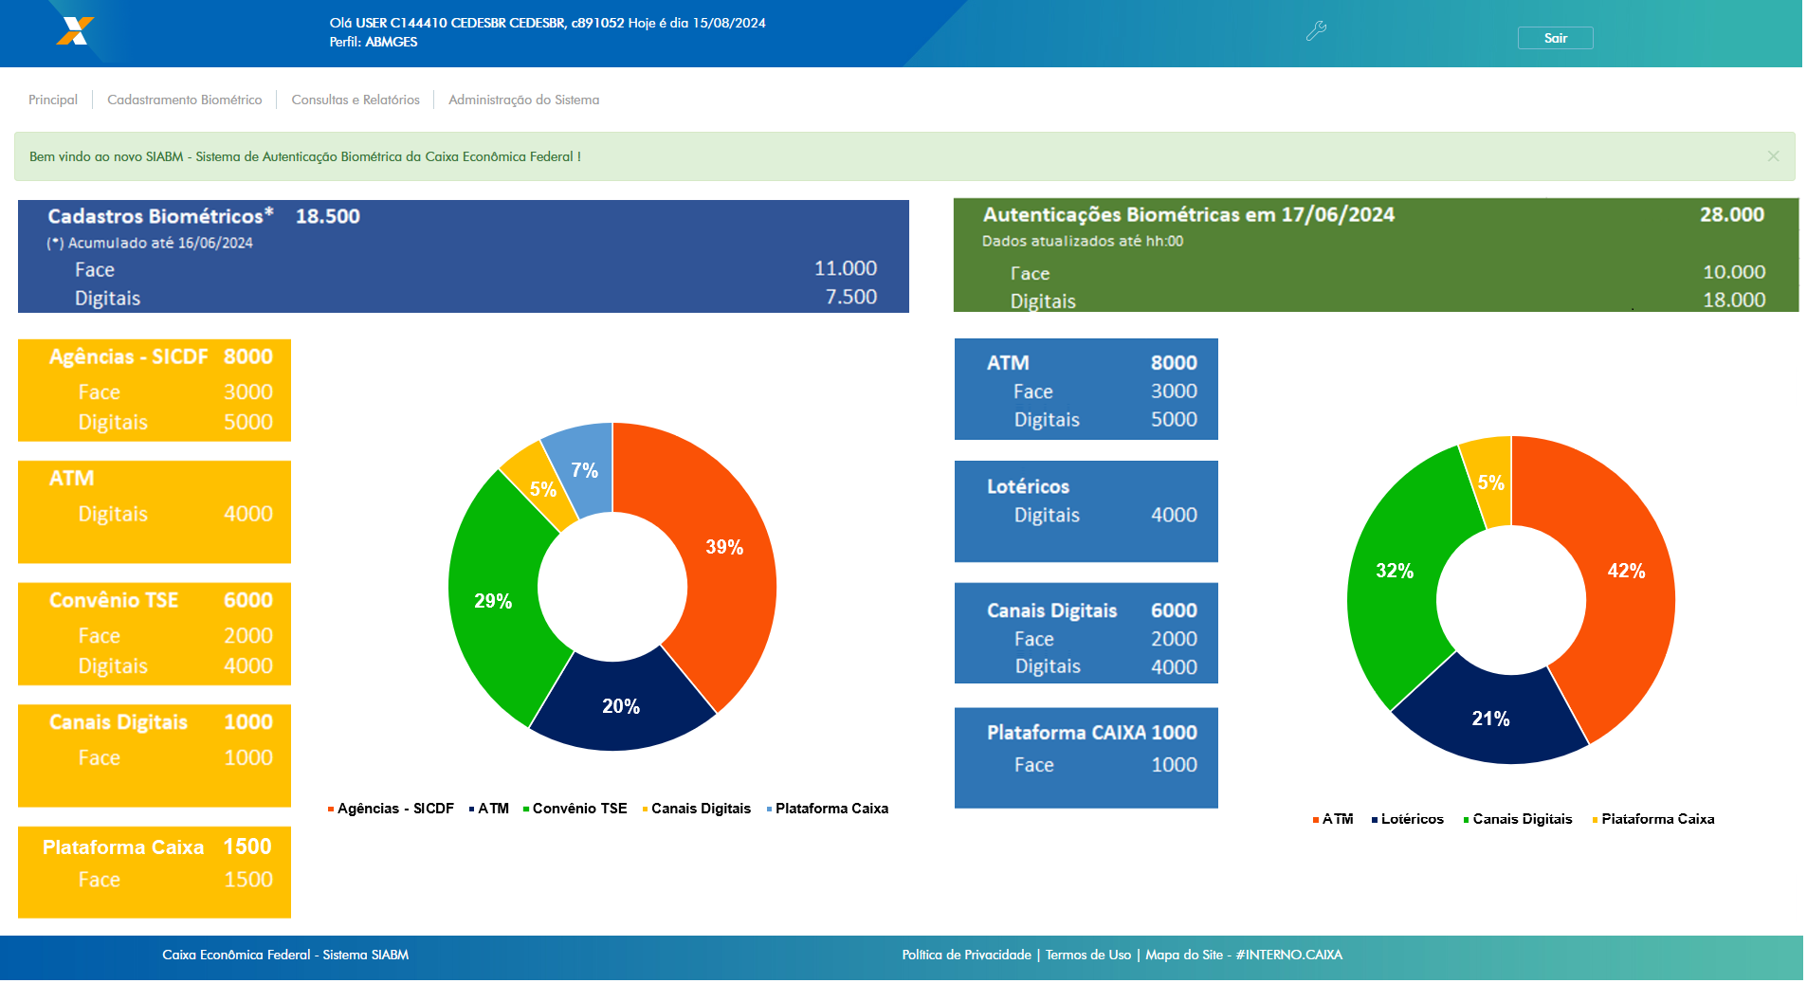

Planilha3
